1回目
単体テストエビデンス

アプリ名 | PG0171
単体テスト名 | pg0171_db_update_単体テスト仕様書
テストNo | No1

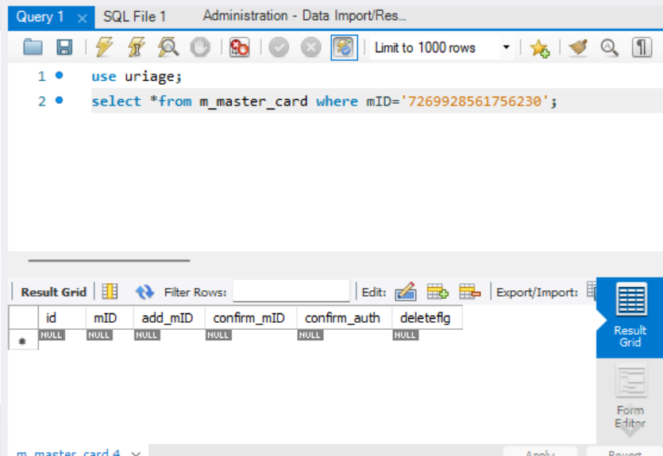

このカード番号のカードは存在しないことを確認

パラメータ一覧のNo09の通り引数を与える

NG：メッセージが違う

2回目
単体テストエビデンス

アプリ名 | PG0171
単体テスト名 | pg0171_db_update_単体テスト仕様書
テストNo | No1

このカード番号のカードは存在しないことを確認

パラメータ一覧のNo09の通り引数を与える

想定通りのメッセージが出たOK

